시트1
합격 응원해요 👏👏👏
페이지 | 세부 위치 | 수정전 | 수정 후
330 | 이미지 | 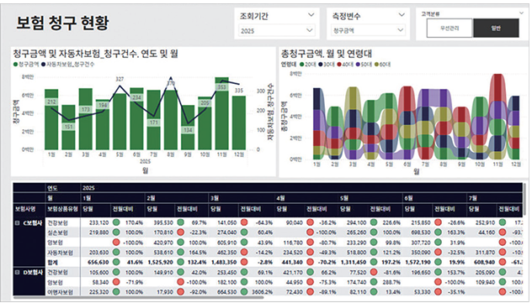 | 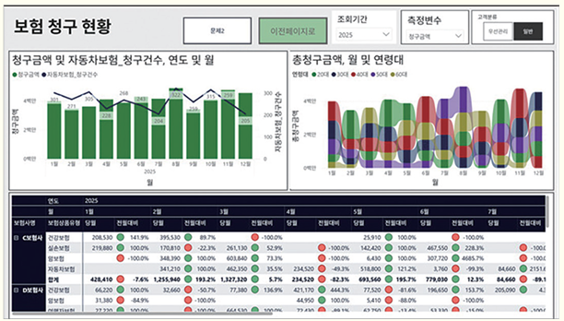 350p 문제3 복합요소 구현 이미지로 수정

